Defectos
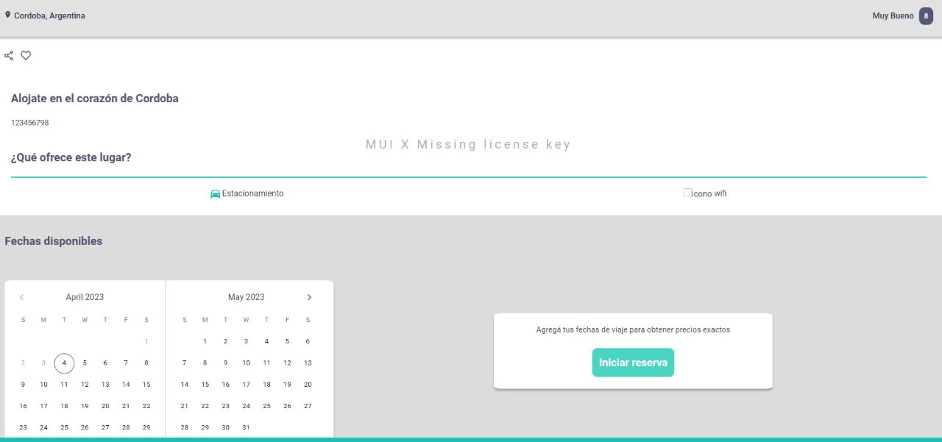
TEMPLATE DE DEFECTOS

 | ID:01 | ESTADO: INICIADO | PRIORIDAD: | SEVERIDAD:
 |  |  | ALTA | ALTA

 | FECHA:21/02/23 |  | ASIGNADO A: | AMBIENTE: QA

 | TITULO/NOMBRE: Prueba Busqueda de producto

 | DESCRIPCIÓN: Como usuario poder buscar productos filtrando por ciudad y fecha

 | PASOS PARA REPRODUCIR EL DEFECTO: Abrir el sitio web Digital Booking, Dar click en el campo de fecha e ingresar una fecha posterior a la actual, Dar click en el campo de ciudad y elegir una, Dar clic en el boton buscar

 | RESULTADO ACTUAL: No redirecciona o envia un mensaje de confirmacion de la busqueda que se esta tratado de realizar

 | RESULTADO ESPERADO: Que realice la busqueda por el filtro que usamos y nos de un resultado correcto.

TEMPLATE DE DEFECTOS

 | ID:02 | ESTADO: INICIADO | PRIORIDAD: | SEVERIDAD:
 |  |  | ALTA | ALTA

 | FECHA:16/03/23 |  | ASIGNADO A: | AMBIENTE: QA

 | TITULO/NOMBRE: Crear cuenta con nombre invalido

 | DESCRIPCIÓN: Al tratar de poner un nombre invalido en el form de crear cuenta me debería informar que el nombre no es valido y por lo tanto no crear la cuenta.

 | PASOS PARA REPRODUCIR EL DEFECTO: Abrir el sitio web Digital Booking, Dar click en crear cuenta, completar todos los campos y en el campo nombre poner un nombre invalido por ejemplo utilizando caracteres especiales.

 | RESULTADO ACTUAL: No me informa de ninguna manera que el nombre no es valido y me deja crear la cuenta. Mostrandome el nombre invalido en el home.

 | RESULTADO ESPERADO: Que ademas de notificarme que el nombre no es valido no me permita crear una cuenta.

TEMPLATE DE DEFECTOS

 | ID:03 | ESTADO: INICIADO | PRIORIDAD: | SEVERIDAD:
 |  |  | ALTA | ALTA

 | FECHA:16/03/23 |  | ASIGNADO A: | AMBIENTE: QA

 | TITULO/NOMBRE: Crear cuenta con apellido invalido

 | DESCRIPCIÓN: Al tratar de poner un apellido invalido en el form de crear cuenta me debería informar que el nombre no es valido y por lo tanto no crear la cuenta.

 | PASOS PARA REPRODUCIR EL DEFECTO: Abrir el sitio web Digital Booking, Dar click en crear cuenta, completar todos los campos y en el campo apellido poner un nombre invalido por ejemplo utilizando caracteres especiales.

 | RESULTADO ACTUAL: No me informa de ninguna manera que el apellido no es valido y me deja crear la cuenta. Mostrandome el apellido invalido en el home.

 | RESULTADO ESPERADO: Que ademas de notificarme que el apellido no es valido no me permita crear una cuenta.

TEMPLATE DE DEFECTOS

 | ID:04 | ESTADO: INICIADO | PRIORIDAD: | SEVERIDAD:
 |  |  | MEDIA | MEDIA

 | FECHA:16/03/23 |  | ASIGNADO A: | AMBIENTE: QA

 | TITULO/NOMBRE: Login con cuenta inexistente

 | DESCRIPCIÓN: Al tratar de loguearse con una cuenta inexistente no recibimos ningun aviso de que la cuenta no existe.

 | PASOS PARA REPRODUCIR EL DEFECTO: Abrir el sitio web Digital Booking, Dar click en iniciar sesion, llenar los campos con una cuenta inexistente.

 | RESULTADO ACTUAL: No me informa de ninguna manera que la cuenta no existe.

 | RESULTADO ESPERADO: Que se notifique al usuario de alguna manera que esa cuenta no existe.

TEMPLATE DE DEFECTOS

 | ID:05 | ESTADO: INICIADO | PRIORIDAD: | SEVERIDAD:
 |  |  | MEDIA | MEDIA

 | FECHA:16/03/23 |  | ASIGNADO A: | AMBIENTE: QA

 | TITULO/NOMBRE: Elementos superpuestos en el form de crear cuenta

 | DESCRIPCIÓN: Se superponen los avisos de errores en el tipeo en los campos, entre sí y con los mismos campos.

 | PASOS PARA REPRODUCIR EL DEFECTO: Abrir el sitio web Digital Booking, Dar click en crear cuenta, llenar erroneamente los campos, scrolear la pagina y ver como se superponen los elementos.

 | RESULTADO ACTUAL: Los elementos al scrolear la pagina se superponen.

 | RESULTADO ESPERADO: Que los avisos de error queden fijos abajo de los campos del form.

TEMPLATE DE DEFECTOS

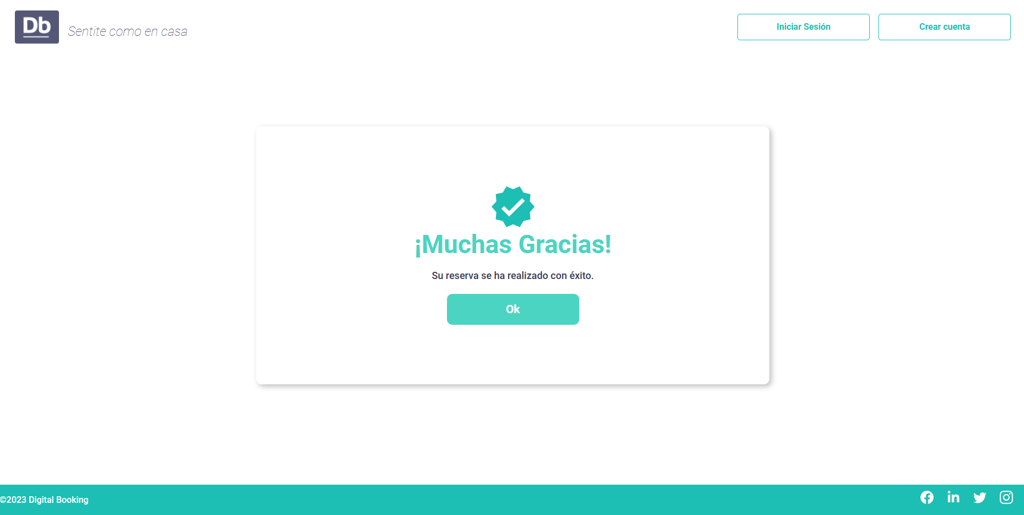
 | ID:06 | ESTADO: INICIADO | PRIORIDAD: | SEVERIDAD:
 |  |  | CRITICA | CRITICA

 | FECHA:30/03/23 |  | ASIGNADO A: | AMBIENTE: QA

 | TITULO/NOMBRE: Deja realizar reserva sin estar loggeado

 | DESCRIPCIÓN: Si se selecciona un hotel y un rango de fecha sin tener cuenta activa igual permite realizar la reserva

 | PASOS PARA REPRODUCIR EL DEFECTO: Abrir el sitio web Digital Booking, entrar a un producto y seleccionar un rango cualquiera de fechas disponibles, luego dar click en iniciar reserva y luego en el boton confirmar reserva. Debera salir un mensaje de confirmacion diciendo muchas gracias!

 | RESULTADO ACTUAL: Realiza la reserva sin tener una cuenta loggeada

 | RESULTADO ESPERADO: Debe requerir estar loggeados para poder realizar una reserva

TEMPLATE DE DEFECTOS

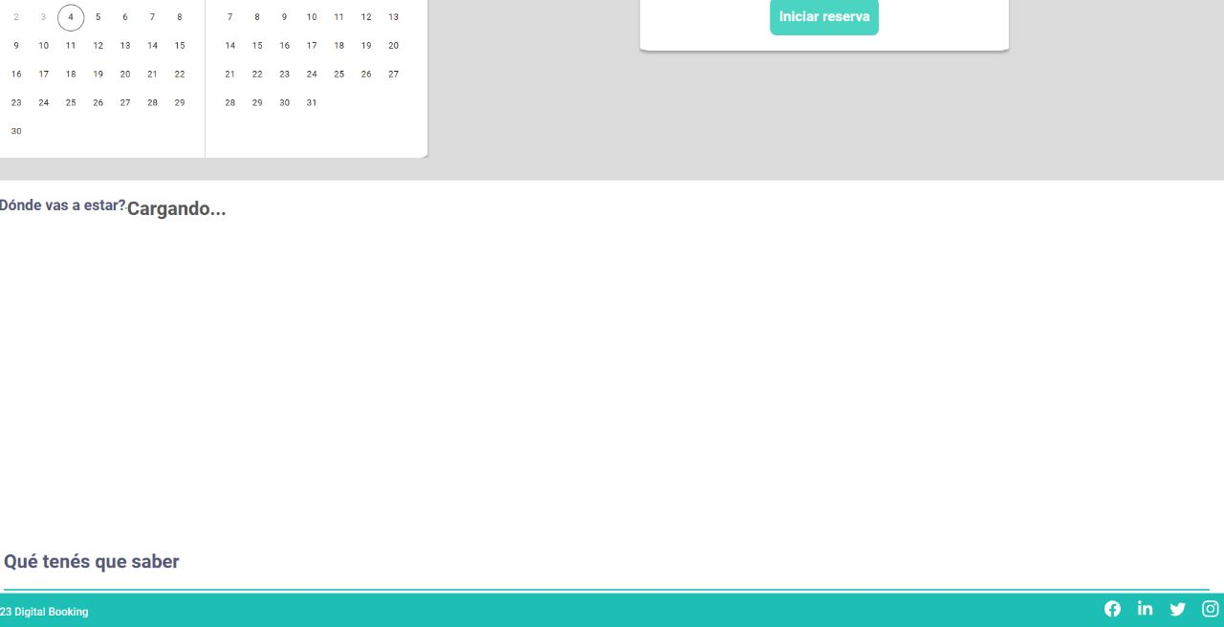
 | ID:07 | ESTADO: INICIADO | PRIORIDAD: | SEVERIDAD:
 |  |  | ALTA | MEDIA

 | FECHA:04/04/23 |  | ASIGNADO A: | AMBIENTE: QA

 | TITULO/NOMBRE: deja crear un producto sin especificar latitud y longitud

 | DESCRIPCIÓN: Si se intenta la creacion de un producto, al completar el formulario sin los campos de longitud y latitud, permite la creacion exitosa del producto, defecto que se encontrara visible al visitar dicho producto ya que no cargara el mapa

 | PASOS PARA REPRODUCIR EL DEFECTO: Abrir el sitio web Digital Booking, iniciar sesion como administrador e ir a la pagina de creacion de producto, diligenciar los campos del formulario dejando vacio los campos de latitud y longitud. luego dar click en Crear producto. dara un mesaje de confirmacion exitoso, luego ir a la pagina del producto recien creado y verificar que el mapa no carga.

 | RESULTADO ACTUAL: Creacion de Hotel sin confirmacion de longitud y latitud.

 | RESULTADO ESPERADO: Debe requerir la informacion de longitud y latitud del hotel

TEMPLATE DE DEFECTOS

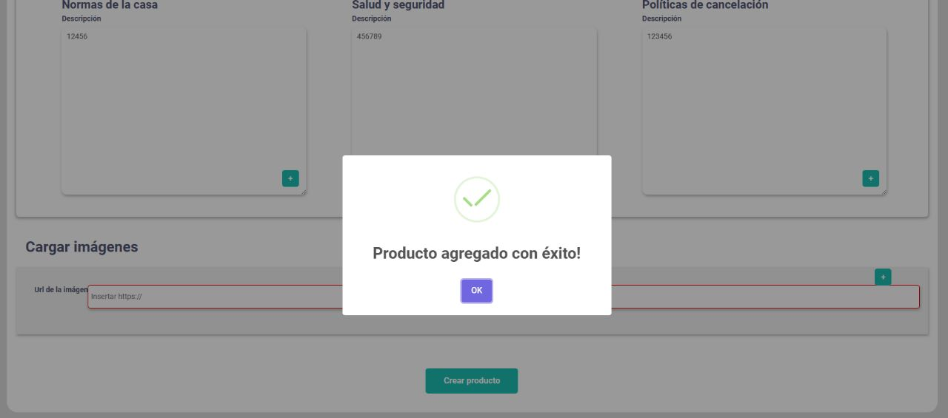
 | ID:08 | ESTADO: INICIADO | PRIORIDAD: | SEVERIDAD:
 |  |  | ALTA | MEDIA

 | FECHA:04/04/23 |  | ASIGNADO A: | AMBIENTE: QA

 | TITULO/NOMBRE: deja crear un producto sin especificar URL de imagen

 | DESCRIPCIÓN: Si se intenta la creacion de un producto, al completar el formulario sin el campo de URL de imagen, permite la creacion exitosa del producto, defecto que se encontrara visible al visitar dicho producto ya que no cargara una imagen de presentacion

 | PASOS PARA REPRODUCIR EL DEFECTO: Abrir el sitio web Digital Booking, iniciar sesion como administrador e ir a la pagina de creacion de producto, diligenciar el campo de URL de imagen. luego dar click en Crear producto. dara un mesaje de confirmacion exitoso, luego ir a la pagina del producto recien creado y verificar que no es posible visualizar una imagen de presentacion del hotel

 | RESULTADO ACTUAL: Creacion de Hotel sin confirmacion de URL de imagen.

 | RESULTADO ESPERADO: Debe requerir la informacion de URL de la imagen de presentacion del hotel para la correcta visualizacion en el mosaico de bienvenida o la descripcion de la misma

